Hoja3
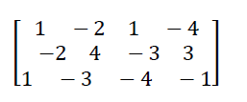

1 | -2 | 1 | -4
-2 | 4 | -3 | 3
1 | -3 | -4 | 1

Hoja4
